Planilha1
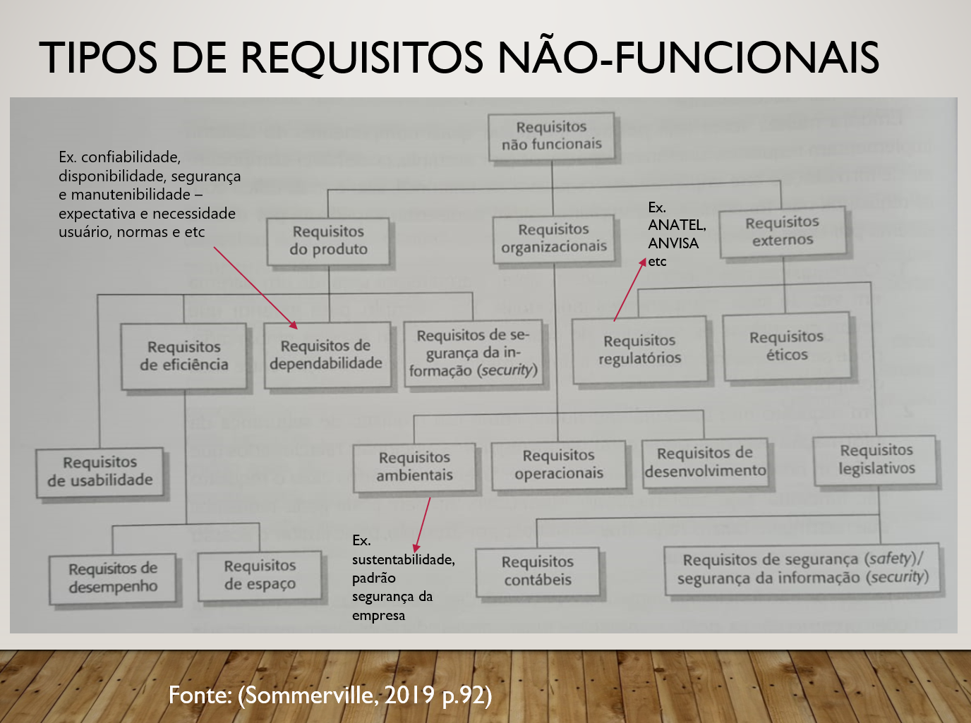
Produto pois trata da compatibilidade do software com navegadores específicos.
** observe que algumas declarações poderiam ser mais completas e podem estar com as métricas erradas, se desejar pode ser mais específico quanto ao requisito por exemplo: desempenho, dependabilidade, regulatório etc. Um requisito às vezes pode pertencer a mais de um tipo.
Descrição do requisito não funcional | Requisito de Produto | Requisito Organizacional | Requisito externo
A aplicação deverá funcionar em navegadores Web, havendo apenas restrições quanto as versões dos navegadores, irá funcionar em sua capacidade plena a partir das seguintes versões dos navegadores: Google Chrome® 47, Mozilla Firefox® 40.0.3, Opera® 33 e Safari® 7. | Produto pois trata da compatibilidade do software com navegadores específicos.
A aplicação deverá rodar em aparelhos com sistema Android a partir da versão Android 8.0 Oreo. | Produto pois define restrição técnica do ambiente (Android 8.0+).
A aplicação deverá ser desenvolvida em Unity Android. |  | Organizacional pois define a tecnologia usada no desenvolvimento (Unity).
A aplicação não deverá demorar mais que 10 segundos para ser inicializada. | Produto pois especifica desempenho máximo no tempo de inicialização.
A aplicação WEB (Front-End) deverá consumir os serviços disponíveis na API (Back-End) através dos métodos básicos presentes no protocolo HTTP (GET, PUT, POST e DELETE) seguindo a arquitetura RESTful, utilizando o JSON (JavaScript Object Notation - Notação de Objetos JavaScript) para realizar tal comunicação. |  | Organizacional pois estabelece padrão de integração via API RESTful.
A interface deverá ser limpa, simples e responsiva, podendo ser utilizada em monitores com resolução 1024 x 768px ou inferior e dispositivos mobile. | Produto pois trata da usabilidade e responsividade da interface.
A interface do usuário deve ser projetada com foco em usabilidade e intuitividade, garantindo uma navegação eficiente para a localização de pontos de coleta e o acesso a conteúdos informativos. | Produto pois exige qualidade de uso intuitiva do sistema.
A Secretaria de Saúde do estado exige que sejam reportados relatórios mensais com as estatísticas de atendimento. |  |  | Externo pois a exigência vem de órgão governamental (Secretaria de Saúde).
A unidade de armazenamento (dispositivo) onde o aplicativo será armazenado deverá possuir pelo menos 1GB livre no dispositivo ou no cartão de memória instalado; 512 (quinhentos e doze) MB de memória RAM. | Produto pois define requisito técnico mínimo de hardware (1GB livre / 512MB RAM).
A unidade de armazenamento para os dados do sistema deverá ser de 1 TeraByte. | Produto pois define capacidade de armazenamento do sistema (1TB).
As condições de uso e funcionamento devem estar de acordo com a legislação brasileira. |  |  | Externo pois obriga conformidade com legislação brasileira.
Com distintos métodos de validação os campos de entrada de dados devem ser validados, para garantir que os dados a serem inseridos no sistema sejam válidos para o processamento. | Produto pois exige validação para garantir confiabilidade de entradas.

desenvolver toda a aplicação e os bancos de dados em ambiente de containers, o que possibilita sua disponibilização em ambiente de nuvem, garantindo a disponibilidade do provedor. |  | Organizacional pois define decisão técnica de arquitetura (containers/nuvem).
Implementar controle de acesso a aplicação, utilizando usuário e senha. | Produto pois estabelece controle de acesso como requisito de segurança.
O aplicativo não terá o uso da Internet como obrigatório. | Produto pois define funcionalidade offline (não depender de internet).
O dispositivo onde o sistema será utilizado deverá possuir sistema operacional Android com a resoluções de Tablet. | Produto pois restringe a resolução do dispositivo (tablet Android).
O estabelecimento de acesso por níveis estabelece funções, atividades e decisões específicas de cada nível. | Produto pois define controle de acesso baseado em funções (segurança).
O módulo de informações cadastrais é um módulo do CRM que precisa funcionar 24 x 7 (vinte e quatro horas por dia, sete dias por semana) na operação do Call Center da empresa | Produto pois exige disponibilidade contínua 24x7 do módulo de informações.
O sistema deve cumprir os padrões de privacidade de dados estabelecidos pela LGPD (Lei Geral de Proteção de Dados) para garantir a proteção dos dados pessoais dos clientes. Os principais artigos a serem cumpridos são: Consentimento do Titular dos Dados (Artigo 7º); Finalidade (Artigo 6º); Transparência (Artigo 9º); Segurança (Artigo 46º); Responsabilidade e Prestação de Contas (Artigo 42º). |  |  | Externo pois é uma exigência regulatória (LGPD).
O sistema deve ser robusto e tolerante a falhas, de forma a continuar sua operação ou abortar de forma segura. Em caso de erro, deve apresentar uma tela informando o erro ao usuário. | Produto pois estabelece robustez e tolerância a falhas (confiabilidade).
O sistema deve suportar leitura de tela para auxílio de usuários deficientes auditivos. | Produto pois garante acessibilidade com leitura de tela.
O sistema deverá enviar ao banco os lançamentos a pagar no formato CNAB-240. |  |  | Externo pois segue padrão bancário CNAB-240.
o sistema deverá rodar os lotes na quantidade máxima permitida de trheads, considerando a seguinte especificação do servidor de aplicativos: – 16 processadores com quatro núcleos cada. - 64 GB de memória RAM e 1TB de espaço em disco. | Produto pois define infraestrutura mínima necessária (16 CPUs, 64GB RAM).
O sistema deverá ser desenvolvido em Java com Spring Boot. |  | Organizacional pois define linguagem e framework de desenvolvimento (Java + Spring Boot).
O sistema deverá ser implantado no servidor da Azure. |  | Organizacional pois estabelece ambiente de implantação (Azure).
O sistema deverá ter sua interface responsiva para se adaptar a monitores e dispositivos mobile de diversos tamanhos, tanto na aplicação mobile quanto na aplicação web. | Produto pois exige responsividade da interface para diferentes dispositivos.
O sistema deverá trabalhar com até 80 requisições por segundo e o tempo limite de resposta para 95% das requisições será de no máximo 4 segundos. | Produto pois define desempenho esperado (80 req/s, resposta ≤ 4s).
O sistema ficará disponível 7 dias da semana por 24 horas, podendo realizar quantas transações forem necessárias com garantia de rede. | Produto pois exige disponibilidade 24/7 com garantia de rede.
O sistema não deverá permitir registro ou salvamento de senha (cache). | Produto pois estabelece segurança ao não salvar senhas em cache.
O sistema preza pelo sigilo de informações pessoais inseridas. | Produto + Externo pois trata de segurança de dados pessoais (produto) e LGPD (externo).
O site deverá carregar e responder dentro de um intervalo de 3 segundos para proporcionar uma experiência rápida e satisfatória ao usuário. | Produto pois exige desempenho no carregamento do site (até 3s).
O site deverá carregar e responder dentro de um intervalo de 3 segundos para proporcionar uma experiência rápida e satisfatória ao usuário.
O tempo de transição entre as imagens e sons deverá levar no máximo 5 segundos para ser reproduzido. | Produto pois estabelece tempo máximo de transição de imagens/sons.
O usuário consegue concluir o processo em 4 telas. | Produto pois define limite de telas no processo para garantir usabilidade.
O usuário deverá estar logado com um nível de acesso compatível para utilizar o sistema. | Produto pois exige segurança com nível de acesso compatível ao usuário.
O usuário deverá possuir conexão com a internet para utilizar o sistema. | Produto pois estabelece dependência de internet como requisito de ambiente.
Os backups serão realizados pelo provedor do sistema de armazenamento em nuvem. |  |  | Externo pois backup é responsabilidade de provedor externo.
Os dispositivos que irão utilizar os módulos devem ter acesso à internet e sistema operacional Android versão igual ou superior a 4.0. | Produto pois exige restrição técnica mínima (Android ≥ 4.0 + internet).
Para atendimento à instrução normativa 554 da ANS, o módulo de prontuário deverá gravar em todas as suas tabelas as informações de data/hora do atendimento realizado e dados do médico que realizou o atendimento (CRM e nome completo). |  |  | Externo pois exige dados obrigatórios de prontuário (norma da saúde).
Sempre que um usuário fechar o browser ou fizer o processo de log-off deve ser interrompida a sua sessão de acesso, até que volte a tela inicial e entre novamente com seus dados. | Produto pois garante segurança encerrando sessão ao fechar browser/logoff.
Será adotado o SGBD (Sistema Gerenciador de Banco de Dados) MySQL. | Produto pois dita qual banco de dados deverá ser adotado durante o desenvolvimento da aplicação.
Será necessário um Sistema Gerenciador de Banco de Dados. |  | Organizacional pois exige uso de SGBD na arquitetura do sistema.
Toda a documentação relacionada ao software, como requisitos, projetos, testes e manuais do usuário, deve ser elaborada de acordo com as normas da ANVISA. (RDC 60/2017, RDC 16/2013, RDC 302/2002) |  |  | Externo pois documentação deve atender normas da ANVISA.
Todas as telas do sistema devem seguir as cores que fazem parte do branding da empresa. |  | Organizacional pois define padrão visual interno (cores do branding).
Usar arquitetura RESTful para comunicação da aplicação com a API e uso do conceito de orientação à objetos. |  | Organizacional pois estabelece padrão arquitetural (RESTful + OO).

